Pürckhauer
Fact_sheet_Hollow_Form_ID15
Plot ID: 15 N: 5632533 E: 477198 Datum: 18.09.19 Aufgenommen durch: Schneider, Simon Bemerkungen: Kleinerer Krater von beiden, Hang, Buchen |  |  |  |  |  | Allgemeine Beschreibung des Kraters: - Baumstumpf im tiefsten Punkt - leichter Ringwall, - fast wannenförmig - keine Karrenspuren

Ausgangssubstrat sprudelt bei Zugabe von HCl ? |  |  |  |  | N

Pürckhauer |  |  |  |  | 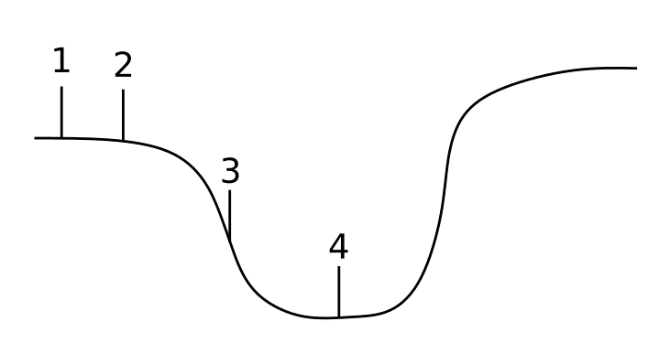 Skizze

Profil ID | Horizont | Maechtigkeit | Bemerkung
1.1 | Ah | 1 | schluffig
1.2 | Cv | 3.5 | schluffig, grusig
1.3 | Cv (?) | 25.5 | leer
2.1 | ? | 100 | leer
3.1 | ? | 10 | leer
3.2 | Cv (?) | 2 | dunkel, schluffig, grusig
3.3 | ? | 43 | leer
3.4 | Cv (?) | 7 | schluffig, grusiger
3.5 | ? | 8 | leer
3.6 | Cv (?) | 15 | schluffig, grusig, verdichtet
3.7 | ? | 15 | leer
4.1 | ? | 30 | leer
4.2 | Cv | 8 | schluffig, grusig, dichter
4.3 | ? | 2 | leer

Künzelstab |  |  | Künzelstab |  |  |  | Künzelstab |  |  | Künzelstab |  |  | Künzelstab |  |  | Künzelstab
Profil ID | 1 |  | Profil ID | 2 |  |  | Profil ID | 3 |  | Profil ID | 4 |  | Profil ID |  |  | Profil ID
Tiefe [cm] | Anzahl Schläge | Bemerkung | Tiefe [cm] | Anzahl Schläge | Bemerkung |  | Tiefe [cm] | Anzahl Schläge | Bemerkung | Tiefe [cm] | Anzahl Schläge | Bemerkung | Tiefe [cm] | Anzahl Schläge | Bemerkung | Tiefe [cm] | Anzahl Schläge | Bemerkung
10 | 8 |  | 10 | 3 |  |  | 10 | 6 |  | 10 | 1 |  | 10 |  |  | 10
20 | 18 |  | 20 | 7 |  |  | 20 | 18 |  | 20 | 40 |  | 20 |  |  | 20
30 | 22 |  | 30 | 11 |  |  | 30 | 23 |  | 30 | 40 |  | 30 |  |  | 30
40 | 22 | bei 39 cm Stein | 40 | 9 |  |  | 40 | 25 |  | 40 | 70 | bei 34 cm | 40 |  |  | 40
50 |  |  | 50 | 9 |  |  | 50 | 15 |  | 50 |  |  | 50 |  |  | 50
60 |  |  | 60 | 9 |  |  | 60 | 24 |  | 60 |  |  | 60 |  |  | 60
70 |  |  | 70 | 12 |  |  | 70 | 26 |  | 70 |  |  | 70 |  |  | 70
80 |  |  | 80 | 17 |  |  | 80 | 20 |  | 80 |  |  | 80 |  |  | 80
90 |  |  | 90 | 14 |  |  | 90 | 31 |  | 90 |  |  | 90 |  |  | 90
100 |  |  | 100 | 30 |  |  | 100 | 35 |  | 100 |  |  | 100 |  |  | 100
110 |  |  | 110 | 55 |  |  | 110 | 15 | federt auf Stein | 110 |  |  | 110 |  |  | 110
120 |  |  | 120 | 78 | Gestein |  | 120 |  |  | 120 |  |  | 120 |  |  | 120
130 |  |  | 130 |  |  |  | 130 |  |  | 130 |  |  | 130 |  |  | 130
140 |  |  | 140 |  |  |  | 140 |  |  | 140 |  |  | 140 |  |  | 140
150 |  |  | 150 |  |  |  | 150 |  |  | 150 |  |  | 150 |  |  | 150
160 |  |  | 160 |  |  |  | 160 |  |  | 160 |  |  | 160 |  |  | 160
170 |  |  | 170 |  |  |  | 170 |  |  | 170 |  |  | 170 |  |  | 170
180 |  |  | 180 |  |  |  | 180 |  |  | 180 |  |  | 180 |  |  | 180
190 |  |  | 190 |  |  |  | 190 |  |  | 190 |  |  | 190 |  |  | 190
200 |  |  | 200 |  |  |  | 200 |  |  | 200 |  |  | 200 |  |  | 200
210 |  |  | 210 |  |  |  | 210 |  |  | 210 |  |  | 210 |  |  | 210
220 |  |  | 220 |  |  |  | 220 |  |  | 220 |  |  | 220 |  |  | 220
230 |  |  | 230 |  |  |  | 230 |  |  | 230 |  |  | 230 |  |  | 230
240 |  |  | 240 |  |  |  | 240 |  |  | 240 |  |  | 240 |  |  | 240
250 |  |  | 250 |  |  |  | 250 |  |  | 250 |  |  | 250 |  |  | 250
260 |  |  | 260 |  |  |  | 260 |  |  | 260 |  |  | 260 |  |  | 260
270 |  |  | 270 |  |  |  | 270 |  |  | 270 |  |  | 270 |  |  | 270
280 |  |  | 280 |  |  |  | 280 |  |  | 280 |  |  | 280 |  |  | 280
290 |  |  | 290 |  |  |  | 290 |  |  | 290 |  |  | 290 |  |  | 290
300 |  |  | 300 |  |  |  | 300 |  |  | 300 |  |  | 300 |  |  | 300

